Figure1
I. Stock de bénéficiaires de contrats d'apprentissage
Retour Sommaire

Nombre d’apprentis au 31 décembre de chaque année, en Provence-Alpes-Côte d’Azur (et évolutions annuelles en %) | Nombre d’apprentis au 31 décembre de chaque année, en Provence-Alpes-Côte d’Azur (et évolutions annuelles en %)

+13 %
+31 %
 |  | Secteur privé | Secteur public | Total | Evolutions annuelles (en %)
 | 2013 | 29,393 | 797 | 30,190
 | 2014 | 27,314 | 733 | 28,047 | -7
 | 2015 | 27,062 | 1,071 | 28,133 | +0
 | 2016 | 27,308 | 1,238 | 28,546 | +1
 | 2017 | 26,916 | 1,276 | 28,192 | -1
+45 %
 | 2018 | 26,762 | 1,205 | 27,967 | -1
 | 2019 | 30,561 | 1,235 | 31,796 | +14
 | 2020 | 44,602 | 1,443 | 46,045 | +45
+14 %
 | 2021 | 58,503 | 1,749 | 60,252 | +31
-7 %
0 %
-1 %
+1 %
-1 %
 | 2022 | 66,409 | 1,956 | 68,365 | +13
 | 2023 | 68,930 | 2,331 | 71,261 | +4
 | Note : données provisoires, arrêtées en mai 2024
 | Note de lecture : fin 2023, 71 300 apprentis travaillent en Provence-Alpes-Côte d'Azur (69 000 dans le secteur privé et 2 300 dans le public). Ce nombre progresse de +4 % entre fin 2022 et fin 2023

 | Source : Dares, Système d’information sur l’apprentissage

Note : données provisoires, arrêtées en mai 2024
Note de lecture : fin 2023, 71 300 apprentis travaillent en Provence-Alpes-Côte d'Azur (69 000 dans le secteur privé et 2 300 dans le public). Ce nombre progresse de +4 % entre fin 2022 et fin 2023

Source : Dares, Système d’information sur l’apprentissage

Figure2
I. Stock de bénéficiaires de contrats d'apprentissage
Retour Sommaire

Part des apprentis parmi les 15-29 ans fin 2023, par département de Provence-Alpes-Côte d'Azur | Part des apprentis parmi les 15-29 ans fin 2023, par département de Provence-Alpes-Côte d'Azur
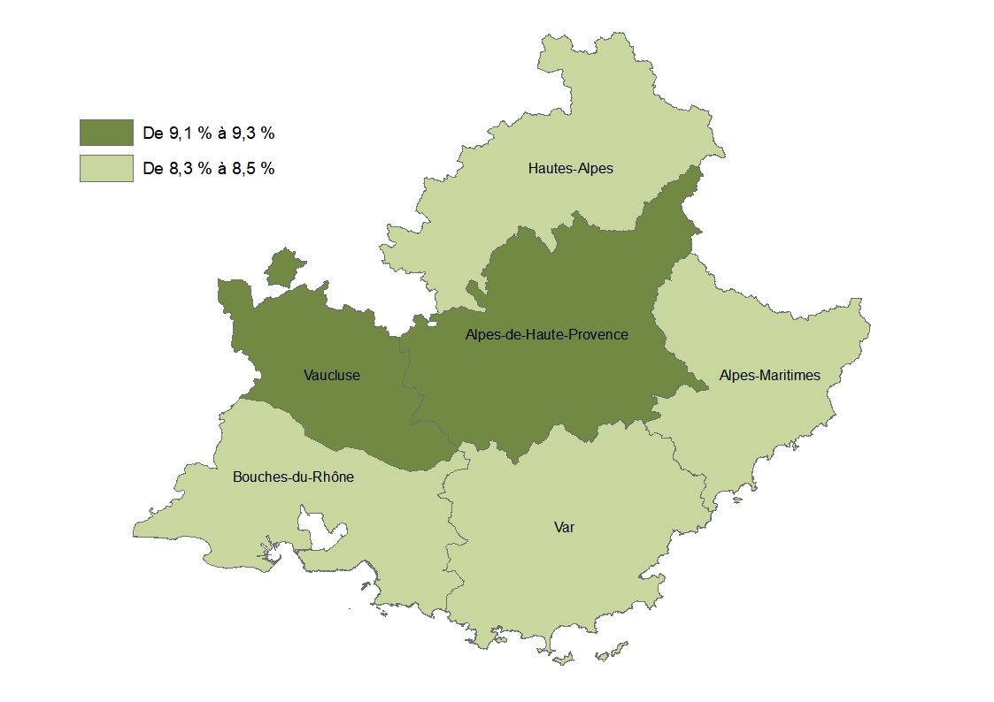
 |  | Nombre d’apprentis âgés de 15 à 29 ans au 31/12/2023 | Nombre de jeunes âgés de 15 à 29 ans au 01/01/2024 | Part (en %)
 | Alpes-de-Haute-Provence | 2,064 | 22,597 | 9.1
 | Hautes-Alpes | 1,561 | 18,311 | 8.5
 | Alpes-Maritimes | 14,654 | 175,869 | 8.3
 | Bouches-du-Rhône | 30,169 | 364,768 | 8.3
 | Var | 13,450 | 160,932 | 8.4
 | Vaucluse | 8,027 | 86,156 | 9.3
 | Provence-Alpes-Côte d'Azur | 69,927 | 828,633 | 8.4
 | France entière | 1,003,926 | 12,023,625 | 8.3
 | Note : données provisoires, arrêtées en mai 2024 pour l'apprentissage ; estimations de population au 1er janvier 2024. Le nombre d'apprentis est différent de celui de la Figure 1, car ici les apprentis de 30 ans ou plus sont exclus du champ.

 | Note de lecture : fin 2023, sur 100 habitants des Bouches-du-Rhône âgés de 15 à 29 ans, plus de 8 sont des apprentis
 | Sources : Dares, Système d’information sur l’apprentissage ; Insee, Estimations de population

Provence-Alpes-Côte d'Azur : 8,4 %
France entière : 8,3 %

Note : données provisoires, arrêtées en mai 2024 pour l'apprentissage ; estimations de population au 1er janvier 2024
Note de lecture : fin 2023, sur 100 habitants des Bouches-du-Rhône âgés de 15 à 29 ans, plus de 8 sont des apprentis

Sources : Dares, Système d’information sur l’apprentissage ; Insee, Estimations de population

Figure5
III. Les caractéristiques des apprentis
Retour Sommaire

Répartition des apprentis du secteur privé, selon l’âge, en Provence-Alpes-Côte d’Azur (en %) | Répartition des apprentis du secteur privé, selon l’âge (en %)
 |  |  | Fin 2018 | Fin 2019 | Fin 2020 | Fin 2021 | Fin 2022 | Fin 2023
 | France entière | Moins de 18 ans | 38 | 35 | 26 | 22 | 22 | 23
 |  | De 18 à 20 ans | 36 | 36 | 37 | 37 | 36 | 35
 |  | De 21 à 25 ans | 24 | 26 | 32 | 35 | 36 | 35
 |  | 26 ans ou plus | 2 | 3 | 5 | 6 | 6 | 6
 | Provence-Alpes-Côte d’Azur | Moins de 18 ans | 40 | 34 | 25 | 21 | 20 | 22
 |  | De 18 à 20 ans | 35 | 36 | 38 | 38 | 37 | 36
 |  | De 21 à 25 ans | 24 | 27 | 32 | 35 | 36 | 35
 |  | 26 ans ou plus | 1 | 3 | 5 | 6 | 7 | 8
 | Alpes-de-Haute-Provence | Moins de 18 ans | 46 | 44 | 34 | 32 | 35 | 37
 |  | De 18 à 20 ans | 37 | 35 | 40 | 39 | 36 | 36
 |  | De 21 à 25 ans | 16 | 17 | 21 | 22 | 22 | 21
 |  | 26 ans ou plus | 1 | 3 | 6 | 6 | 7 | 7
 | Hautes-Alpes | Moins de 18 ans | 54 | 49 | 37 | 33 | 34 | 33
 |  | De 18 à 20 ans | 31 | 34 | 39 | 40 | 39 | 37
 |  | De 21 à 25 ans | 14 | 14 | 19 | 20 | 20 | 21
 |  | 26 ans ou plus | 1 | 3 | 4 | 7 | 7 | 9
 | Alpes-Maritimes | Moins de 18 ans | 41 | 35 | 24 | 19 | 19 | 20
 |  | De 18 à 20 ans | 35 | 35 | 38 | 37 | 37 | 36
 |  | De 21 à 25 ans | 23 | 28 | 34 | 37 | 38 | 37
 |  | 26 ans ou plus | 1 | 3 | 5 | 6 | 6 | 7
Note : données provisoires, arrêtées en mai 2024 | Bouches-du-Rhône | Moins de 18 ans | 32 | 27 | 19 | 16 | 15 | 16
Note de lecture : fin 2023, 22 % des apprentis de Provence-Alpes-Côte d'Azur sont mineurs. Ils étaient 40 % fin 2018 |  | De 18 à 20 ans | 37 | 37 | 38 | 37 | 37 | 36
Sources : Dares, Système d’information sur l’apprentissage |  | De 21 à 25 ans | 29 | 32 | 37 | 40 | 40 | 40
 |  | 26 ans ou plus | 2 | 4 | 6 | 7 | 8 | 9
 | Var | Moins de 18 ans | 48 | 43 | 33 | 29 | 29 | 31
 |  | De 18 à 20 ans | 32 | 35 | 37 | 38 | 37 | 35
 |  | De 21 à 25 ans | 19 | 20 | 26 | 27 | 28 | 27
 |  | 26 ans ou plus | 1 | 3 | 4 | 6 | 7 | 7
 | Vaucluse | Moins de 18 ans | 44 | 40 | 30 | 27 | 28 | 29
 |  | De 18 à 20 ans | 36 | 37 | 41 | 41 | 39 | 37
 |  | De 21 à 25 ans | 19 | 21 | 25 | 28 | 28 | 28
 |  | 26 ans ou plus | 1 | 2 | 4 | 5 | 6 | 6
 | Note : données provisoires, arrêtées en mai 2024
 | Note de lecture : fin 2023, 22 % des apprentis de Provence-Alpes-Côte d'Azur sont mineurs. Ils étaient 40 % fin 2018
 | Sources : Dares, Système d’information sur l’apprentissage

Figure6
III. Les caractéristiques des apprentis
Retour Sommaire

Répartition des apprentis du secteur privé, selon le sexe et le niveau de formation préparée, en Provence-Alpes-Côte d’Azur, fin 2023 (en %) | Répartition des apprentis du secteur privé, selon le sexe et le niveau de formation préparée, fin 2023 (en %)
 |  |  | Hommes | Femmes | Ensemble
 | France entière | CAP/BEP et Mentions complémentaires | 26 | 15 | 22
 |  | Baccalauréat | 18 | 13 | 16
 |  | Bac+2 | 22 | 25 | 23
 |  | Bac+3 ou plus | 34 | 46 | 39
 | Provence-Alpes-Côte d’Azur | CAP/BEP et Mentions complémentaires | 29 | 15 | 23
 |  | Baccalauréat | 17 | 13 | 15
 |  | Bac+2 | 23 | 29 | 26
 |  | Bac+3 ou plus | 31 | 43 | 36
 | Alpes-de-Haute-Provence | CAP/BEP et Mentions complémentaires | 45 | 23 | 36
 |  | Baccalauréat | 23 | 21 | 22
 |  | Bac+2 | 18 | 28 | 22
 |  | Bac+3 ou plus | 14 | 28 | 19
 | Hautes-Alpes | CAP/BEP et Mentions complémentaires | 48 | 23 | 39
 |  | Baccalauréat | 23 | 24 | 24
 |  | Bac+2 | 16 | 29 | 21
 |  | Bac+3 ou plus | 13 | 24 | 17
 | Alpes-Maritimes | CAP/BEP et Mentions complémentaires | 29 | 14 | 22
 |  | Baccalauréat | 13 | 10 | 11
 |  | Bac+2 | 23 | 28 | 25
 |  | Bac+3 ou plus | 36 | 48 | 42
Note : données provisoires, arrêtées en mai 2024 | Bouches-du-Rhône | CAP/BEP et Mentions complémentaires | 22 | 11 | 17
Note de lecture : sur 100 hommes en contrat d'apprentissage fin 2023 en Provence-Alpes-Côte d'Azur, 31 préparent un diplôme de niveau Bac+3 ou plus. Cette part s'élève à 43 % chez les femmes |  | Baccalauréat | 16 | 12 | 14
 |  | Bac+2 | 25 | 27 | 26
Source : Dares, Système d’information sur l’apprentissage |  | Bac+3 ou plus | 38 | 49 | 43
 | Var | CAP/BEP et Mentions complémentaires | 40 | 20 | 31
 |  | Baccalauréat | 20 | 18 | 19
 |  | Bac+2 | 21 | 31 | 25
 |  | Bac+3 ou plus | 19 | 31 | 24
 | Vaucluse | CAP/BEP et Mentions complémentaires | 36 | 19 | 30
 |  | Baccalauréat | 18 | 14 | 17
 |  | Bac+2 | 24 | 33 | 28
 |  | Bac+3 ou plus | 21 | 33 | 26
 | Note : données provisoires, arrêtées en mai 2024
 | Note de lecture : sur 100 hommes en contrat d'apprentissage fin 2023 en Provence-Alpes-Côte d'Azur, 31 préparent un diplôme de niveau Bac+3 ou plus. Cette part s'élève à 43 % chez les femmes

 | Source : Dares, Système d’information sur l’apprentissage

Figure7
III. Les caractéristiques des apprentis
Retour Sommaire

Répartition des apprentis du secteur privé, selon le sexe et le secteur d’activité de l’entreprise, en Provence-Alpes-Côte d’Azur, fin 2023 (en %) | Répartition des apprentis du secteur privé, selon le sexe et le secteur d’activité de l’entreprise, fin 2023 (en %)
 |  |  | Hommes | Femmes | Ensemble
 | France entière | Agriculture, sylviculture et pêche | 3 | 2 | 2
 |  | Industrie | 17 | 13 | 15
 |  | Construction | 18 | 3 | 12
 |  | Services | 62 | 83 | 71
 | Provence-Alpes-Côte d’Azur | Agriculture, sylviculture et pêche | 1 | 1 | 1
 |  | Industrie | 14 | 10 | 12
 |  | Construction | 20 | 3 | 12
 |  | Services | 65 | 86 | 74
 | Alpes-de-Haute-Provence | Agriculture, sylviculture et pêche | 5 | 7 | 6
 |  | Industrie | 16 | 13 | 15
 |  | Construction | 26 | 4 | 17
 |  | Services | 53 | 76 | 62
 | Hautes-Alpes | Agriculture, sylviculture et pêche | 4 | 7 | 5
 |  | Industrie | 12 | 12 | 12
 |  | Construction | 31 | 6 | 22
 |  | Services | 54 | 75 | 62
 | Alpes-Maritimes | Agriculture, sylviculture et pêche | 1 | 0 | 0
 |  | Industrie | 11 | 10 | 11
 |  | Construction | 17 | 2 | 10
 |  | Services | 71 | 88 | 79
Note : données provisoires, arrêtées en mai 2024 | Bouches-du-Rhône | Agriculture, sylviculture et pêche | 1 | 1 | 1
Note de lecture : sur 100 hommes en contrat d'apprentissage fin 2023 en Provence-Alpes-Côte d'Azur, 65 exercent dans les services. Cette part s'élève à 86 % chez les femmes |  | Industrie | 14 | 9 | 12
 |  | Construction | 18 | 3 | 11
Source : Dares, Système d’information sur l’apprentissage |  | Services | 67 | 86 | 76
 | Var | Agriculture, sylviculture et pêche | 2 | 1 | 2
 |  | Industrie | 13 | 9 | 11
 |  | Construction | 22 | 3 | 14
 |  | Services | 63 | 87 | 73
 | Vaucluse | Agriculture, sylviculture et pêche | 3 | 3 | 3
 |  | Industrie | 15 | 13 | 14
 |  | Construction | 24 | 3 | 15
 |  | Services | 59 | 82 | 68
 | Note : données provisoires, arrêtées en mai 2024
 | Note de lecture : sur 100 hommes en contrat d'apprentissage fin 2023 en Provence-Alpes-Côte d'Azur, 65 exercent dans les services. Cette part s'élève à 86 % chez les femmes

 | Source : Dares, Système d’information sur l’apprentissage

Encadré1
IV. Les caractéristiques des apprentis dans les Quartiers prioritaires de la politique de la ville (QPV)
Retour Sommaire

Répartition des apprentis du secteur privé, par zone d'habitation, selon le secteur d'activité de l'entreprise, l'âge de l'apprenti, la situation avant contrat, le niveau de formation préparée et la durée théorique du contrat, en Provence-Alpes-Côte d'Azur, fin 2022 (en %) | Répartition des apprentis du secteur privé, par zone d'habitation, selon le secteur d'activité de l'entreprise, l'âge de l'apprenti, la situation avant contrat, le niveau de formation préparée et la durée théorique du contrat, en Provence-Alpes-Côte d'Azur, fin 2022 (en %)

 |  | QPV* | Hors QPV*
 | Plus de 24 mois | 9 | 11
 | De 13 à 24 mois | 58 | 60
 | 12 mois et moins | 33 | 29
 | CAP/BEP et Mentions complémentaires | 27 | 22
 | Baccalauréat | 18 | 16
 | Bac+2 | 24 | 25
 | Bac+3 ou plus | 31 | 37
 | Autres | 12 | 10
 | En recherche d'emploi | 9 | 5
 | En emploi | 9 | 7
 | En apprentissage | 26 | 30
 | Scolarité | 45 | 49
 | 26 ans ou plus | 9 | 7
 | De 21 à 25 ans | 39 | 35
 | De 18 à 20 ans | 35 | 37
 | Moins de 18 ans | 17 | 21
 | Services | 77 | 74
 | Construction | 13 | 12
 | Industrie | 9 | 12
 | Agriculture, sylviculture et pêche | 0 | 1
 | * Quartiers prioritaires de la politique de la ville (QPV) de Provence-Alpes-Côte d'Azur, découpage géographique au 14/09/2015
 | Note : données provisoires, arrêtées en mai 2024
 | Note de lecture : fin 2022, 77 % des apprentis de Provence-Alpes-Côte d'Azur résidant dans un QPV exercent dans les services. Cette part est de 74 % pour les apprentis résidant hors QPV

 | Source : Dares, Système d’information sur l’apprentissage

* Quartiers prioritaires de la politique de la ville (QPV) de Provence-Alpes-Côte d'Azur, découpage géographique au 14/09/2015
Note : données provisoires, arrêtées en mai 2024
Note de lecture : fin 2022, 77 % des apprentis de Provence-Alpes-Côte d'Azur résidant dans un QPV exercent dans les services. Cette part est de 74 % pour les apprentis résidant hors QPV

Source : Dares, Système d’information sur l’apprentissage

Encadré2 dép
V. Les ruptures de contrat
Retour Sommaire

Taux de rupture* à six mois des contrats d'apprentissage du secteur privé, par département de Provence-Alpes-Côte d’Azur (en %) | Taux de rupture* à six mois des contrats d'apprentissage du secteur privé, par département de Provence-Alpes-Côte d’Azur (en %)

 |  | Année de début du contrat
 |  | 2018 | 2019 | 2020 | 2021 | 2022
 | Alpes-de-Haute-Provence | 22 | 18 | 12 | 17 | 19
 | Hautes-Alpes | 24 | 17 | 14 | 20 | 20
 | Alpes-Maritimes | 20 | 18 | 15 | 21 | 22
 | Bouches-du-Rhône | 18 | 16 | 14 | 18 | 19
 | Var | 23 | 21 | 17 | 23 | 23
 | Vaucluse | 18 | 18 | 13 | 17 | 18
 | Provence-Alpes-Côte d'Azur | 20 | 18 | 14 | 19 | 20
 | *Seules les ruptures ayant eu lieu à plus de deux mois de la date de fin prévue du contrat sont comptabilisées
 | Note : données provisoires, arrêtées en mai 2024
 | Note de lecture : 30 % des contrats d'apprentissage ayant débuté en 2022 dans l'hébergement et restauration, en Provence-Alpes-Côte d'Azur, sont rompus avant terme au cours des six premiers mois du contrat. Ce taux était de 33 % en 2018

 | Source : Dares, Système d’information sur l’apprentissage

*Seules les ruptures ayant eu lieu à plus de deux mois de la date de fin prévue du contrat sont comptabilisées
Note : données provisoires, arrêtées en mai 2024
Note de lecture : 30 % des contrats d'apprentissage ayant débuté en 2022 dans l'hébergement et restauration, en Provence-Alpes-Côte d'Azur, sont rompus avant terme au cours des six premiers mois du contrat. Ce taux était de 33 % en 2018
Source : Dares, Système d’information sur l’apprentissage

